PD
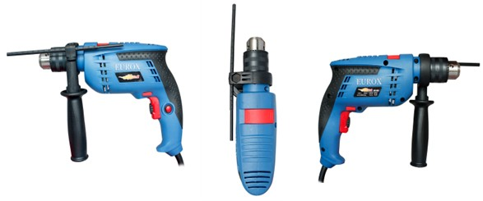
เลขที่ SKU : 05-001-101 วันที่ : 23/11/2023
1. ข้อมูลสินค้า |  |  |  | รูปสินค้า
ประเภท (กลุ่มหลัก) | เครื่องมือไฟฟ้า | ประเภท (กลุ่มรอง) | สว่านกระแทก
ชื่อภาษาไทย | สว่านกระแทก 4 หุน EUROX GB16RE (กล่องชุด) | ชื่อภาษาอังกฤษ | ELECTRIC DRILL GB16RE (BOX SET)
รหัสสินค้า | 05-001-101 | Barcode | 8859007704549
สถานะสินค้า | A | รหัสทีมขาย
รุ่น (Model) | สว่านกระแทก | ยี่ห้อ | EUROX
สีตัวสินค้า | น้ำเงิน | สีของบรรจุภัณฑ์ | ดำ - ขาว - แดง
ทำจากวัสดุ | เหล็ก - พลาสติก | ประเทศผู้ผลิต | PRC
ผู้ผลิต | พลา กรุ๊ป (ไทยแลนด์) จำกัด

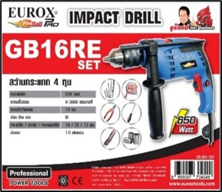
2. คุณสมบัติ |  |  |  | รูปบรรจุภัณฑ์
กำลังไฟฟ้า | 650 วัตต์ | ขนาดหัวจับดอก | 13 มม.
ความเร็วรอบ | 3,000 รอบ/นาที | สายไฟยาว | 2 เมตร

3. รายละเอียดบรรจุภัณฑ์
ขนาดสินค้า (ซม.) | 26.5x6.8x19 (ไม่รวมบรรจุภัณฑ์) | น้ำหนักสินค้า (กก.) | 1.9 (ไม่รวมบรรจุภัณฑ์)
ขนาดกล่อง 1 (ซม.) | 28x7.2x23.7 | ขนาดบรรจุ (กล่อง) | 1 PCS
ขนาดกล่อง 2 (ซม.)
 |  | น้ำหนักรวมสินค้า (กก.) | 2.1
บาร์โค้ดกล่อง | 8859007704549 | ขนาดลัง (ซม.) | 6.5x32.5x29.5
ขนาดบรรจุ (ลัง) | 5 | น้ำหนักลังรวมสินค้า (กก.) |  | อุปกรณ์ภายในกล่อง
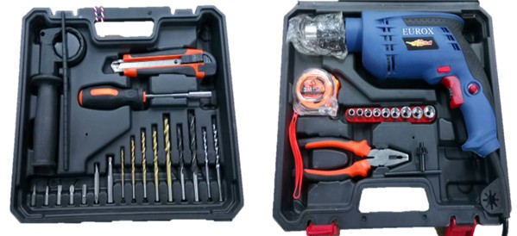
4. อุปกรณ์ภายในกล่อง
- สว่านกระแทก 4 หุน พร้อมกับ ด้ามจับเสริม 1 อัน - ดอกจำปา 1 ดอก , แปรงถ่าน 2 อัน - มีคัดเตอร์ 1 อัน - แกนวัดระยะ 1 อัน - ด้ามขันดอกไขควงและลูกบล็อก 1 อัน - แกนต่อลูกบล็อก 1 อัน - ดอกไขควงปลายแบน No.5 จำนวน 2 ดอก - คีมปากจระเข้ หรือคีมปากรวม 1 อัน - ตลับเมตร ความยาว 3M. 1 อัน - ลูกบล็อก 9 ตัว/ชุด เบอร์ 5,6,7,8,9,10,11,12,13 - ดอกสว่านเจาะเหล็ก 5 ดอก - ดอกสว่านเจาะไม้ 2 ดอก - ดอกสว่านเจาะปูน 2 ดอก

5. วิธีการใช้งาน
ใช้สำหรับเจาะไม้ เจาะเหล็ก

6. จุดเด่น จุดขาย ของสินค้า
" - สวิทช์เปิด-ปิด ปรับความเร็วได้ตามเเรงกด " " - ตัวหมุนปรับรอบความเร็ว ไว้กรณีล็อคสวิทช์ " " - สามารถปรักการหมุนซ้าย-ขวาได้ " " - ด้ามจับเสริมเป็นแบบนุ่ม และฉนวนป้องกัน 2 ชั้น " " - รับประกัน 6 เดือน "
 |  |  |  | รูปลังสินค้า

7. การรับประกัน
ระยะเวลารับประกัน (เดือน) | 6 ระบุ
ประเภทการรับประกัน | เครื่องมือไฟฟ้า
เงื่อนไขการรับประกัน | 1. บริษัทฯ จะบริการซ่อมและเปลี่ยนอะไหล่ โดยไม่คิดมูลค่าแก่สินค้าที่จัดจำหน่ายโดยบริษัทฯ ในกรณีที่ความเสียหายเกิดจากความผิดพลาดของโรงงานผู้ผลิต ภายในระยะเวลา 6 เดือน นับจากวันที่ซื้อ (ทั้งนี้ดูจากใบเสร็จรับเงินของทางร้านค้าที่สั่งซื้อและใบรับประกัน) 2. การรับประกันนี้ไม่รวมการชำรุดของวัสดุสิ้นเปลือง อุปกรณ์เสริม และของแถมในชุด 3. การรับประกันจะสิ้นสุดจากการใช้ผิดประเภท เช่น ถอด ซ่อม ดัดแปลง แก้ไขเปลียนสภาพไปจากเดิมโดยบุคคลภายนอก หรือการดูแลรักษาไม่ถูกต้องตามที่ระบุไว้ในคู่มือ 4. การรับประกันนี้ไม่รวมถึงค่าขนส่ง หากต้องการให้ บริษัทฯ บริการถึงที่จะมีค่าใช้จ่าย 5. ใบรับประกันนี้ใช้ได้เฉพาะเครื่องที่มีเบอร์เครื่องตรงกันเท่านั้น ไม่สามารถโอนให้ผู้อื่นได้ หากใบรับประกันหาย บริษัทฯ ขอสงวนสิทธิ์การไม่ออกใบรับประกันใหม่ในทุกกรณี

8. ข้อมูล สคบ.
ชื่อสินค้า | สว่านกระแทก 4 หุน EUROX GB16RE (กล่องชุด)
ผลิตจากประเทศ | PRC
จัดจำหน่ายโดย | บริษัท คิงบางกอก อินเตอร์เทรด จำกัด
 | 541,543,545 ซอย 39/1 แขวงท่าแร้ง เขตบางเขน กรุงเทพมหานคร 10220 |  |  | รูป Barcode

 | เลขประจำตัวผู้เสียภาษี: 0105545012035 สำนักงานใหญ่ | โทรศัพท์: 02-509-3850 | โทรสาร: 02-509-3856
บรรจุ | 1 ตัว/กล่อง
วิธีการใช้ | ใช้สำหรับเจาะไม้ เจาะเหล็ก
คำเตือน | เก็บอุปกรณ์พ้นมือเด็กเพื่อความปลอดภัย
ราคา | ระบุ ณ จุดขาย
วันที่ผลิต

9. ข้อควรระวัง
คำเตือน | เก็บอุปกรณ์พ้นมือเด็กเพื่อความปลอดภัย
ข้อแนะนำในการใช้งาน | ห้ามใช้งานผิดประเภท

MK

เลขที่ SKU : 05-001-101 วันที่ : 23/11/2023
1. ข้อมูลสินค้า |  |  |  |  |  | รูปสินค้าตัวจริง
ประเภท (กลุ่มหลัก) | เครื่องมือไฟฟ้า |  | ประเภท (กลุ่มรอง) | สว่านกระแทก
ชื่อภาษาไทย | สว่านกระแทก 4 หุน EUROX GB16RE (กล่องชุด) |  | ชื่อภาษาอังกฤษ | ELECTRIC DRILL GB16RE (BOX SET)
รหัสสินค้า | 05-001-101 |  | Barcode | 8859007704549
สถานะสินค้า | A |  | รหัสทีมขาย
รุ่น (Model) | สว่านกระแทก |  | ยี่ห้อ | EUROX
สีตัวสินค้า | น้ำเงิน |  | สีของบรรจุภัณฑ์ | ดำ - ขาว - แดง
ทำจากวัสดุ | เหล็ก - พลาสติก |  | ประเทศผู้ผลิต | PRC
ผู้ผลิต | พลา กรุ๊ป (ไทยแลนด์) จำกัด

2. ราคาสินค้า |  |  |  |  |  | รูปแพ็คเกจตัวจริง
ราคาตั้ง | 1,990.00 บาท
ราคาปลีก | 1,620.00 บาท
ราคาส่ง (SEMI) | 1,293.50 บาท |  |  | GP | 42.92%
ราคาส่ง (S1) | 1,254.69 บาท | จำนวน | 5 ตัว | GP | 41.16%
ราคาส่ง (S2) | 1,229.60 บาท | จำนวน | 10 ตัว | GP | 39.95%
ราคาส่ง (S3) | 1,168.12 บาท | จำนวน | 15 ตัว | GP | 36.79%
ราคา (ผจก) | 0.00 บาท |  |  | GP | 0.00%
ราคาปลีก MT | 1,620.00 บาท |  |  | GP | 54.42%
ราคาส่ง MT | 1,296.00 บาท |  |  | GP | 43.03%
ต้นทุนปัจจุบัน 738.32 บาท |  |  | ต้นทุก Lot ที่ผ่านมา 738.32 บาท |  |  | รูปอุปกรณ์ภายในกล่องตัวจริง

3. โปรโมชั่น
ราคาปลีก | 1,620.00 บาท | จำนวน | 1 ตัว | GP | 54.42%
ราคาพิเศษ 1 | 0 บาท | จำนวน | 0 ตัว | GP | 0.00%
ราคาพิเศษ 2 | 0 บาท | จำนวน | 0 ตัว | GP | 0.00%
ระยะเวลา | -
เป้าต่อเดือน
MT1 | 0 ตัว | MT2 | 0 ตัว | TT2 | 0 ตัว
ONL | 0 ตัว | OUL/TT1 | 0 ตัว
สถานะใหม่ | - |  |  |  |  | ใบโปร/ใบขาย
หมายเหตุการจัดโปร | -

4. ช่องทางการขายสินค้า
ช่องทางขาย
MT1 | [ ] | MT2 | [ ] | TT2 | [ ]
OUL/TT1 | [ ] | ONL | [ ]
ช่องทางลูกค้า
MT | [ ] | SEMI | [ ] | T2-T3 | [ ]
TN | [ ] | ONL | [ ] | TV | [ ]
อื่นๆ | [ ] ระบุ

5. VDO Utility
ไม่มีข้อมูล

